关系图
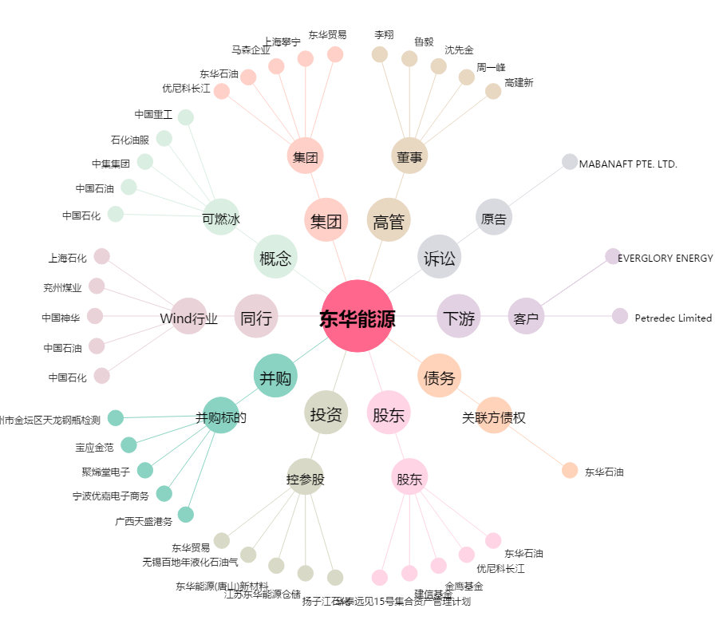
东华能源[002221.SZ] - 关系概览图

